정밀조사 분석결과
260827 특이치 정밀조사

7.2 | 3.9
9.0 | 10.3
8.4 | 11.5
7.3 | 14.0
8.9 | 4.8
11.3 | 1.9
10.3 | 44.2
8.1 | 0.2
5.9 | 4.7
14.4 | 25.8
¹⁵N-NO₃ (‰)
¹⁸O-NO₃ (‰)
Manure & Sewage
NH₄⁺ fertilizer
Soil N
Atmospheric NO₃⁻ by ion exchange/AgNO₃
NO₃⁻ fertilizer
Atmospheric NO₃⁻ by bacterial denitrification
No | 지점명 | 본류/ 지류 | 분류 | 채수일 | 수질항목 분석결과 |  |  |  |  |  |  |  |  |  |  | 안정동위원소 분석결과 |  |  |  |  |  | Memo
 |  |  |  |  | SS | T-N | DTN | NO3-N | NH3-N | T-P | DTP | PO₄-P | Chlorophyll a | TOC | Cl- | 15N | 18O | 18O | 18O | 18O | 18O
1 | 장선천2(구석현교) | 본류 | 장성천 | 2026.08.27 | 60.2 | 3.199 | 3.108 | 1.027 | 1.064 | 0.671 | 0.545 | 0.430 | 48.6 | 10.6 | 30.7 | 7.2 | 3.9
2 | 장성교 | 본류 | 장성천 | 2026.08.27 | 34.9 | 2.593 | 2.520 | 1.408 | 0.183 | 0.351 | 0.255 | 0.190 | 44.1 | 10.5 | 24.1 | 9.0 | 10.3
3 | 계동교 | 본류 | 장성천 | 2026.08.27 | 7.3 | 2.981 | 2.741 | 1.507 | 0.250 | 0.232 | 0.142 | 0.126 | 7.7 | 7.3 | 26.0 | 8.4 | 11.5
4 | 신동교 | 본류 | 장성천 | 2026.08.27 | 17.1 | 3.554 | 3.510 | 2.793 | 0.060 | 0.220 | 0.170 | 0.146 | 16.9 | 4.9 | 20.6 | 7.3 | 14.0
5 | 해등교 | 본류 | 장성천 | 2026.08.27 | 9.2 | 2.049 | 1.967 | 1.423 | 0.040 | 0.105 | 0.069 | 0.052 | 3.2 | 5.2 | 17.1 | 8.9 | 4.8
6 | 학산교 | 지류 | 감정천 | 2026.08.27 | 4.7 | 2.157 | 2.147 | 1.179 | 0.045 | 0.634 | 0.557 | 0.480 | 7.1 | 7.9 | 31.8 | 11.3 | 1.9
7 | 무명교(영평길) | 지류 | 감정천 | 2026.08.27 | 23.8 | 33.524 | 31.300 | 1.285 | 25.445 | 1.854 | 1.231 | 1.093 | 19.0 | 22.0 | 33.5 | 10.3 | 44.2
8 | 무명교(유곡로) | 지류 | 감정천 | 2026.08.27 | 132.6 | 5.950 | 5.923 | 2.914 | 2.419 | 2.342 | 1.821 | 1.658 | 14.0 | 15.1 | 27.5 | 8.1 | 0.2
9 | 복암제 앞 | 지류 | 감정천 | 2026.08.27 | 35.4 | 15.145 | 15.041 | 0.284 | 16.232 | 7.137 | 5.781 | 5.031 | 3.9 | 19.9 | 39.0 | 5.9 | 4.7
10 | 현애원 인공습지 | 오염원 | 오염원 | 2026.08.27 |  |  |  | 0.171 |  |  |  |  |  |  | 75.5 | 14.4 | 25.8 |  |  |  |  | 재분석 필요(동위원소)
11 | 장성천2 | 8월 24일 특이치 발생시료 |  | 2026.08.24 | 7.1 | 3.543 | 3.396 | 1.193 | 1.192 | 0.988 | 0.822 | 0.676 | 21.5 | 8.9 | 27.0 | 7.8 | 1.3

!! 일부 Cl 결과 calibration 범위 벗어남(1,3,6,7,8,9) !! 10번시료 재분석 필요하나 시일이 걸릴 것으로 예상(기기 수리 및 안정화 필요) !! 7, 8번 시료 수위가 매우 낮았음(채수기 하천 바닥에 닿은 상태로 채수됨)

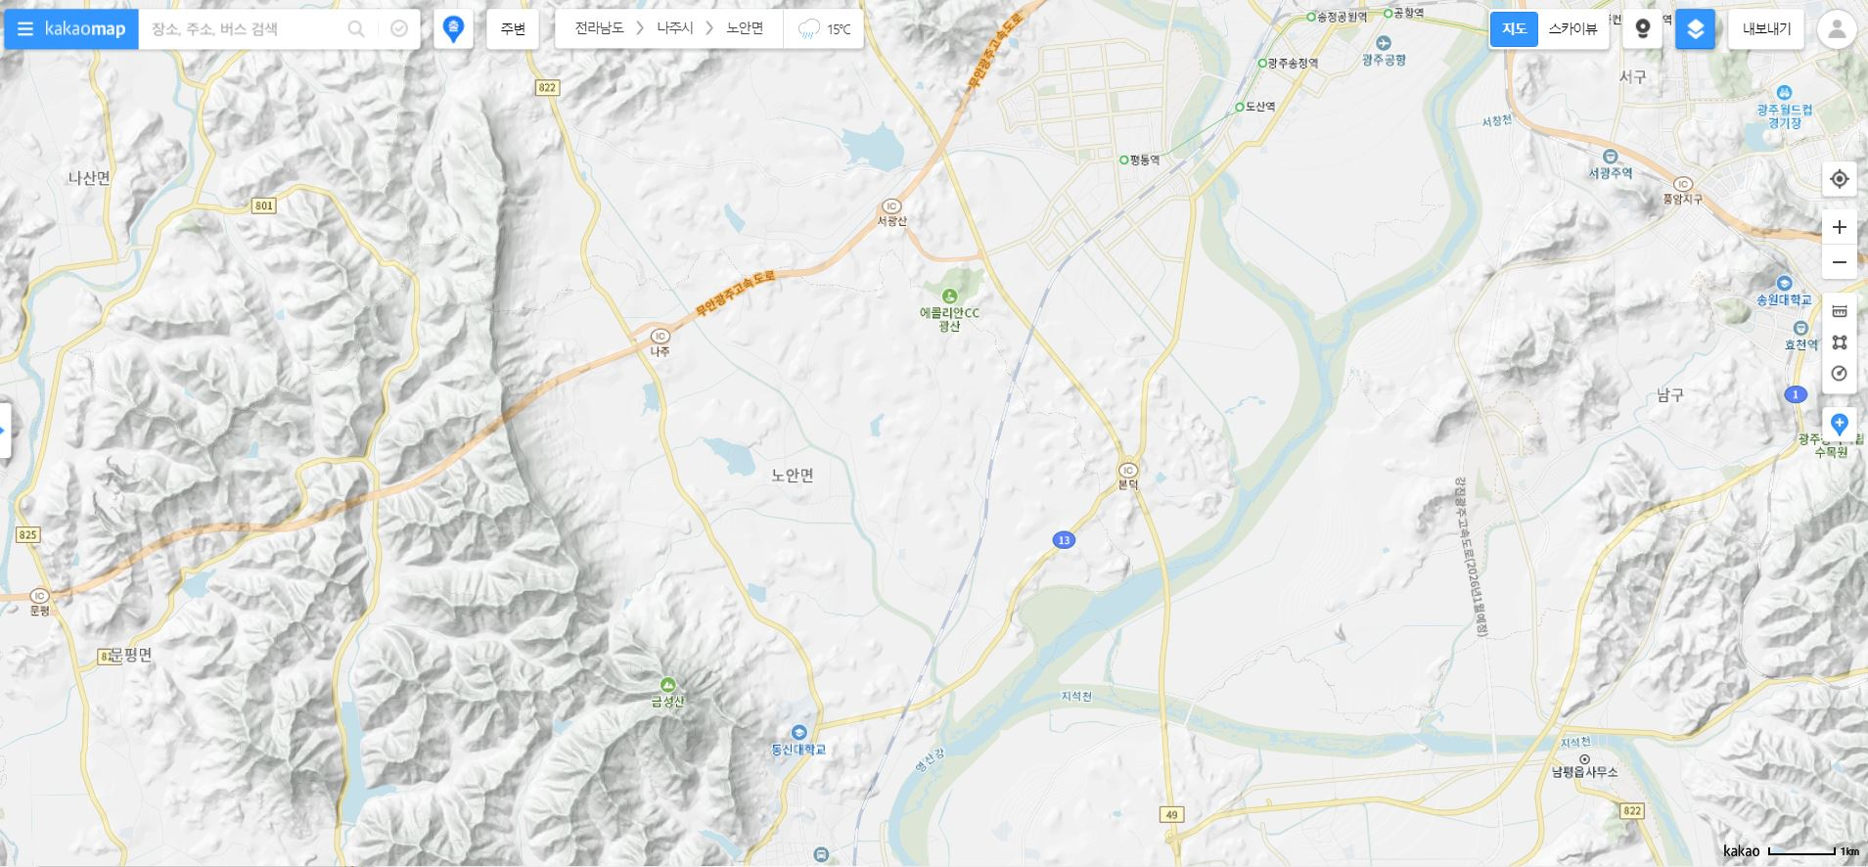
5. 해등교
2. 장성교
1. 구석현교
8. 무명교
6. 학산교
3. 계동교
4. 신동교
7. 무명교
9. 복암제 앞
10. 현애원 인공습지

특이측정값
2026년 조사연구사업 특이측정값

1.1 | -1.3
9.3 | 3.1
8.6 | 2.7
5.0 | 0.9
6.5 | 4.1
9.1 | 2.5
12.0 | 3.7
6.1 | 2.2
8.1 | 3.3
5.2 | 3.4
9.0 | -0.7
5.8 | 0.6
6.9 | -1.8
4.2 | 8.5
8.6 | -2.2
7.8 |  | 1.3
¹⁵N-NO₃ (‰)
¹⁸O-NO₃ (‰)
Manure & Sewage
NH₄⁺ fertilizer
Soil N
Atmospheric NO₃⁻ by ion exchange/AgNO₃
NO₃⁻ fertilizer
Atmospheric NO₃⁻ by bacterial denitrification
1.1
9.3
8.6
5.0
6.5
9.1
12.0
6.1
8.1
5.2
9.0
5.8
6.9
4.2
8.6
Inorganic fertillizer
¹⁵N-NO₃ (‰)
¹¹B (‰)
Sewage
Manure
No | 지점명 | 본류/ 지류 | 수계 | 채수일 | 현장, 수질항목 분석결과 |  |  |  |  |  |  |  |  |  |  |  |  |  |  |  |  |  |  |  |  |  |  | 안정동위원소 분석결과 |  |  |  | Memo
 |  |  |  |  | 강수량 (Day) | 강수량 (Week) | 유량 | 수온 | pH | DO | BOD | COD | SS | EC | T-N | DTN | NO3-N | NH3-N | T-P | DTP | PO₄-P | Chlorophyll a | TOC | 총대장균 군수 | 분원성 대장균군수 | Cl- | B | 15N | 18O | 18O | 11B
3M-1-02 | 광산(영본B) |  |  | 2026.03.03 | 0.0 | 38.5 | 41.454 | 11.4 | 6.9 | 6.3 | 10.7 | 14.0 | 28.2 | 412 | 9.069 | 8.582 | 1.160 | 7.048 | 0.403 | 0.249 | 0.232 | 40.0 | 11.9 | 210000 | 96000 | 66.0 |  | 1.1 | -1.3 |  |  | 강우
3M-1-03 | 영산포2(영본C) |  |  | 2026.03.04 |  |  | 45.144 | 10.8 | 7.4 | 9.9 | 6.2 | 9.1 | 16.7 | 425 | 9.263 | 9.093 | 2.651 | 6.106 | 0.118 | 0.113 | 0.074 | 21.2 | 8.4 |  |  | 59.1 |  | 9.3 | 3.1 |  |  | 강우 및 고온
3M-1-04 | 함평(영본D) |  |  | 2026.03.04 |  |  |  | 10.2 | 7.5 | 10.4 | 6.1 | 9.0 | 15.8 | 431 | 8.412 | 8.243 | 2.979 | 5.094 | 0.136 | 0.091 | 0.064 | 23.1 | 8.0 |  |  | 61.4 |  | 8.6 | 2.7 |  |  | 강우 및 저유량
3M-1-06 | 고막원천4(영본Da) |  |  | 2026.03.04 |  |  |  | 8.6 | 7.3 | 10.8 | 7.4 | 14.1 | 82.5 | 244 | 5.931 | 5.506 | 3.569 | 0.777 | 0.400 | 0.266 | 0.256 | 30.7 | 11.7 |  |  | 58.7 |  | 5.0 | 0.9 |  |  | 강우
3M-1-10 | 황룡강5 |  |  | 2026.03.03 |  |  | 14.295 | 10.6 | 7.9 | 11.5 | 10.6 | 9.0 | 39.9 | 322 | 1.976 | 1.820 | 1.137 | 0.218 | 0.086 | 0.022 | 0.005 | 36.4 | 8.3 | 28000 | 2500 | 47.0 |  | 6.5 | 4.1 |  |  | 강우 및 고온
3M-1-11 | 지석천4 |  |  | 2026.03.03 | 0.5 | 44.5 |  | 11.2 | 8.0 | 12.2 | 10.1 | 12.5 | 28.4 | 251 | 3.346 | 3.094 | 2.390 | 0.098 | 0.186 | 0.115 | 0.111 | 95.8 | 9.2 | 27000 | 3700 | 25.7 |  | 9.1 | 2.5 |  |  | 강우 및 고온
3M-1-14 | 영암천2 |  |  | 2026.03.04 |  |  |  | 10.9 | 7.7 | 12.3 | 6.9 | 9.2 | 27.7 | 1484 | 4.897 | 4.651 | 3.301 | 0.608 | 0.227 | 0.134 | 0.123 | 58.7 | 8.0 |  |  | 387.2 |  | 12.0 | 3.7 |  |  | 고온 및 저유량
 | 대강(섬본C) |  |  | 2026.03.31 |  |  |  | 16.4 | 7.4 | 10.4 | 5.0 | 8.5 | 48.8 | 210 | 1.889 |  |  |  | 0.137 |  |  |  | 7.6 |  |  | 23.7 |  | 6.1 | 2.2 |  |  | 강우
 | 추령천(추령A) |  |  | 2026.03.31 |  |  | 5.356 | 12.4 | 6.9 | 10.5 | 2.7 | 5.1 | 6.5 | 157 | 3.309 |  |  |  | 0.050 |  |  | 17.3 | 3.6 |  |  | 16.9 |  | 8.1 | 3.3 |  |  | 고온
 | 계산(섬본D) |  |  | 2026.04.09 |  |  | 39.937 | 13.8 | 6.8 | 9.5 | 0.7 | 4.6 | 6.8 | 140 | 2.967 | 2.946 | 2.486 | 0.049 | 0.080 | 0.053 | 0.040 | 8.3 | 3.9 | 2300 | 100 | 12.9 |  | 5.2 | 3.4 |  |  | 강우
 | 추령천(추령A) |  |  | 2026.05.28 |  |  | 2.105 | 22.1 | 7.2 | 7.4 | 1.8 | 4.2 | 6.0 | 162 | 3.900 |  | 3.328 |  | 0.100 | 0.080 |  |  | 3.5 |  |  | 15.2 |  | 9.0 | -0.7
 | 동복천2(동복A) |  |  | 2026.05.28 |  |  | 1.128 | 21.9 | 6.5 | 7.8 | 2.0 | 6.3 | 12.5 | 123 | 1.747 |  | 0.998 |  | 0.118 | 0.073 | 0.054 |  | 5.5 |  |  | 8.5 |  | 5.8 | 0.6
 | 동복천2(동복A) |  |  | 2026.06.25 |  |  | 0.519 | 22.4 | 6.4 | 8.9 | 2.1 | 7.0 | 5.1 | 121 | 1.043 |  |  |  | 0.105 | 0.089 | 0.063 |  | 5.2 |  |  | 8.2 |  | 6.9 | -1.8
 | 오수천2(오수A) |  |  | 2026.06.30 |  |  |  | 26.1 | 7.0 | 7.3 | 6.0 | 13.9 | 113.0 | 171 | 2.727 |  |  |  | 0.498 | 0.227 |  |  | 11.1 |  |  | 13.4 |  | 4.2 | 8.5
 | 추령천(추령A) |  |  | 2026.07.15 |  |  | 4.101 | 26.5 | 7.5 | 8.1 | 1.2 | 3.4 | 6.3 | 167 | 5.013 |  | 4.921 |  | 0.040 |  |  |  |  |  |  | 14.3 |  | 8.6 | -2.2
 | 장성천2 |  |  | 2026.08.24 |  |  | 0.268 | 27.6 | 6.9 | 5.4 | 3.2 | 12.0 | 7.1 | 320 | 3.543 | 3.396 | 1.193 | 1.192 | 0.988 | 0.822 | 0.676 | 21.5 | 8.9 |  |  |  |  | 7.8 |  | 1.3

붉은 글씨 | 특이측정값 항목

